Люки
Фото | Артикул | Класс нагрузки | Наименование | Внешний диаметр корпуса, мм | Внутренний диаметр корпуса, мм | Высота корпуса, мм. | Вес, кг | Розничная цена | Дилерская цена
Люки
Пластиковые
 | 35188-80Л | А | Люк Л-60.80.10-ПП-Ф3 легкий пластиковый черный «Лого» | 800 | 610 | 100 | 7.8 | 1,880.00р. | 1,410.00р.
 | 35188-80Д | А | Люк Л-60.80.10-ПП-Ф8 садовый пластиковый черный «Д» | 800 | 610 | 100 | 7.8 | 1,880.00р. | 1,410.00р.
 | 35188-82Л | А | Люк Л-60.80.10-ПП пластиковый зеленый «Лого» | 800 | 610 | 100 | 9,3 | 1,880.00р. | 1,410.00р.
 | 35188-82Д | А | Люк Л-60.80.10-ПП садовый пластиковый зеленый «Д» | 800 | 610 | 100 | 9,3 | 1,880.00р. | 1,410.00р.
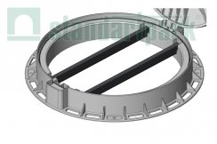 | 35188-84Л | А | Люк Л-60.80.10-ПП пластиковый серый «Лого» | 800 | 610 | 100 | 9,3 | 1,880.00р. | 1,410.00р.
 | 6165-У |  | Труба усиливающая ТУ-40.20.03- L620 стальная для люка (комплект из 2 шт.) 6165-У |  |  |  |  | 655.00р. | 491.25р.
Чугунные
 | 3503 | A - B | Люк смотровой чугунный СЧ20 | 380 | 380 | 30 | 7.8 | 1,380.00р. | 1,035.00р.
 | 3001 | A - B | Дождеприемник-обрамление D 380 круглый чугунный ВЧ 3001 | 380 | 380 | 30 | 7.0 | 1,380.00р. | 1,035.00р.
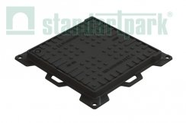
 | 35453-4 | A - C | Люк ЛК-40.50.04-ВЧ чугунный квадратный 500х500 кл. С 35453-4 | 400 | 300 | 43(63) | 14.8 | 4,240.00р. | 3,180.00р.
 | 35454-4 | A - C | Люк ЛК-40.50.04-ВЧ чугунный квадратный 500х500 кл. С 35454-4 | 500 | 400 | 43(63) | 14.8 | 7,110.00р. | 5,332.50р.
 | 35455-4 | A - C | Люк ЛК-50.60.04-ВЧ чугунный квадратный 600х600 кл. С 35455-4 | 600 | 500 | 43(67) | 30.0 | 9,410.00р. | 7,057.50р.
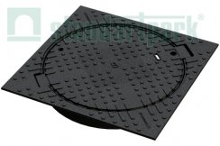 | 33458-44 | A - C | Люк тяжелый чугунный в квадратном корпусе с запорным устройством кл.С250 33458-44 | 750 | 624 | 100 | 51.0 | 13,360.00р. | 10,020.00р.
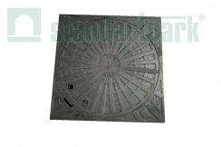 | ЛПМ33457-4К | A - C | Люк тяжелый чугунный в квадратном корпусе с запорным устройством кл.C250 ЛПМ33457-4К | 700 | 650 | 100 | 61.0 | 12,140.00р. | 9,105.00р.
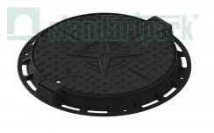 | 35257-2K | A - C | Люк легкий чугунный с запорным устройством кл. А 35257-2K | 761 | 600 | 65 | 29.9 | 8,150.00р. | 6,112.50р.
 | 35258-45 | А - С | Люк Л-60.76.10-ВЧ тяжелый чугунный с запорным устройством с уплотняющей прокладкой кл. С 35258-45 | 761 | 600 | 80 | 49 | 11,785.00р. | 8,838.75р.
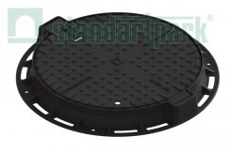 | 33458-44 | А - С | Люк Л-60.75.10-ВЧ тяжелый чугунный в квадратном корпусе с запорным устройством кл.С250 33458-44 | 750 | 750 | 100 | 51 | 12,140.00р. | 9,105.00р.
 | 35258-55 | А - D | Люк Л-61.80.10-ВЧ тяжелый магистральный чугунный с запорным устройством и уплотнительной прокладкой кл.D 35258-55 | 800 | 610 | 100 | 54 | 12,500.00р. | 9,375.00р.
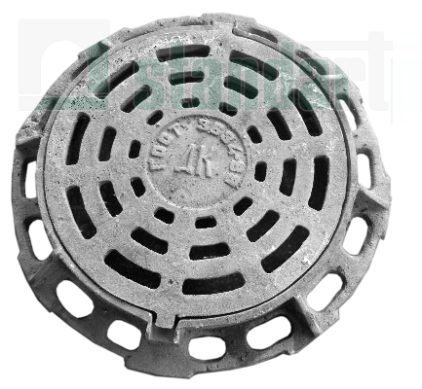 | ЛВЗД30139-44 | А - С | Дождеприёмник ДК-60.87.11-СЧ тип ДК(С250) ЛВЗД30139-44 | 870 | 640 | 60 | 110 | 8,389.73р. | 6,292.30р.
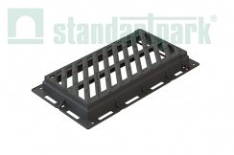 | 35359-44 | А - С | Дождеприемник магистральный ДМ-54.94.10-ВЧ тип ДМ(C250) 35359-44 | 540ш | 940д | 100 | 50 | 13,090.00р. | 9,817.50р.
 | *в связи с нестабильным курсом валют, точную стоимость уточняйте у менеджеров.

